Ringkasan
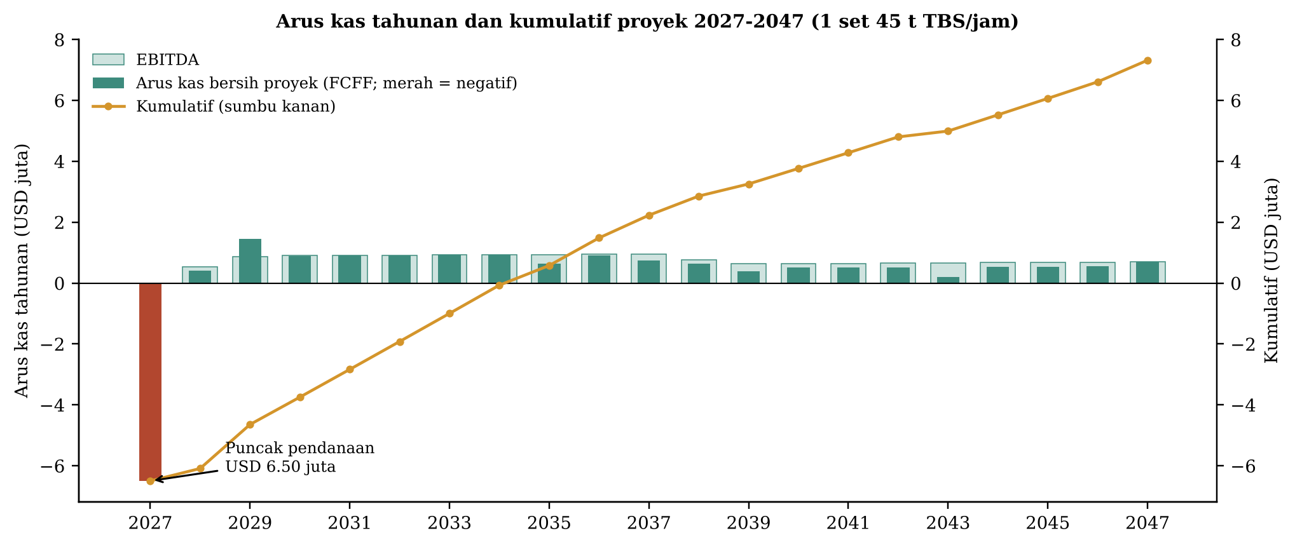
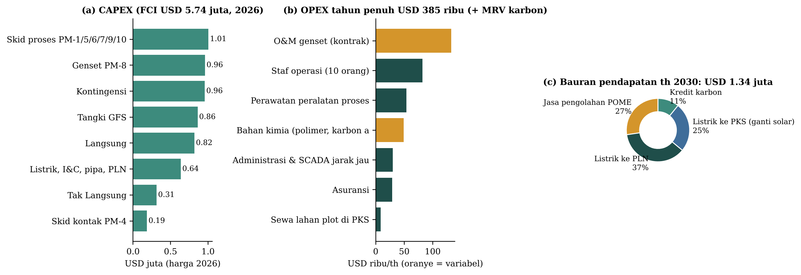
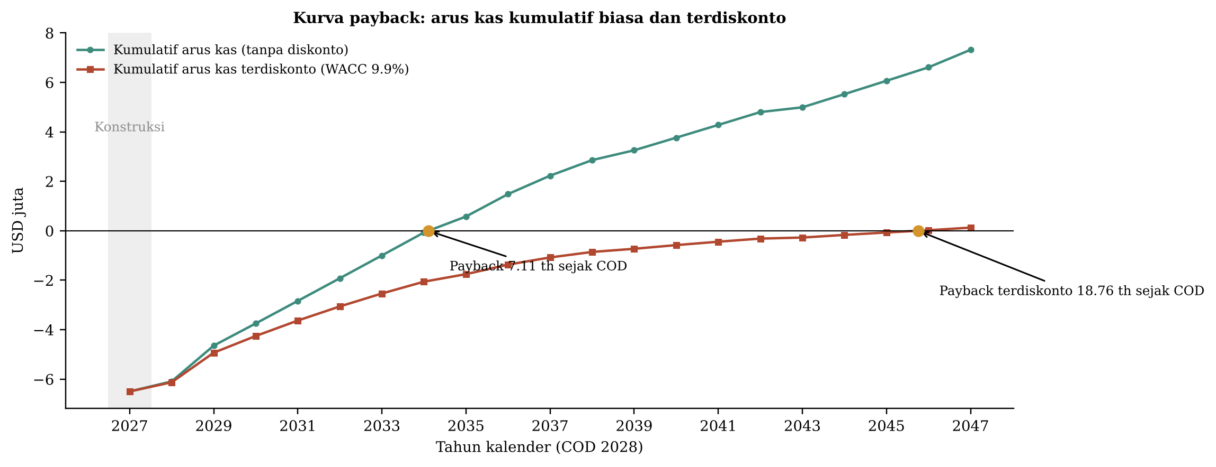
MODEL KEUANGAN v3 - SET BIOGAS KONTAK TERMOFILIK YANG DAPAT DIPINDAH (1 set PKS 45 t TBS/jam, BOO, segmen bergantung diesel)
Alur: Asumsi -> CAPEX/OPEX -> Arus Kas -> Indikator; Keputusan PKS (PKS vs kolam); Segmen; Pasar; Pesaing; USP; Sumber. Sel kuning = input.
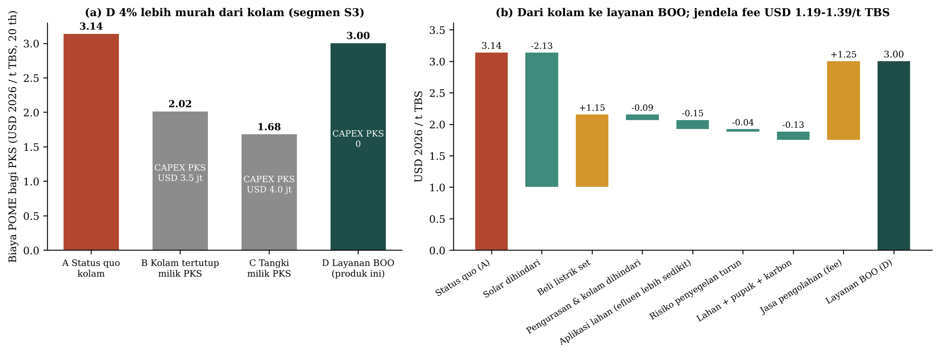
FCI 2027 (USD) | 5,854,381
USD per kWe kotor (2026) | 3,821
Pendapatan th 3 (USD) | 1,336,268
EBITDA th 3 (USD) | 906,951
NPV @WACC (USD) | 129,021
IRR proyek | 10.3%
IRR ekuitas | 10.9%
WACC | 9.9%
Payback sejak COD (th) | 7.11
Payback terdiskonto (th) | 18.76
DSCR minimum | 1.31
Porsi pendapatan dari jasa POME | 33.6%
Jasa POME impas (USD/t TBS) | 1.19
Peluang NPV > 0 (Monte Carlo) | 35.3%
NPV perusahaan (armada) | -5,202,355
IRR perusahaan | 7.9%
PKS: biaya POME status quo (USD/t TBS) | 3.14
PKS: biaya POME dengan layanan BOO (USD/t TBS) | 3.00
PKS hemat vs kolam (%) | 4.3%
Jendela fee (min - maks USD/t TBS) | 1.19 - 1.39

Indikator
INDIKATOR KELAYAKAN FINANSIAL v3 (rumus hidup)

Kurva payback (USD)
 | Kumulatif FCFF | Kumulatif terdiskonto
2027 | -6498362.8099 | -6498362.8099
2028 | -6089671.9128 | -6126552.5191
2029 | -4644269.5725 | -4930248.2963
2030 | -3746044.3953 | -4253909.115
2031 | -2835257.0806 | -3629997.9785
2032 | -1918958.0222 | -3058954.1455
2033 | -997036.98536 | -2536254.3001
2034 | -69381.530394 | -2057765.485
2035 | 577300.81456 | -1754304.7305
2036 | 1483876.8489 | -1367276.8923
2037 | 2228901.9871 | -1077918.9965
2038 | 2858212.5181 | -855559.41318
2039 | 3255931.7296 | -727711.43543
2040 | 3765671.4852 | -578640.75264
2041 | 4280787.2221 | -441592.02963
2042 | 4801386.4598 | -315583.44182
2043 | 4992874.9103 | -273417.12743
2044 | 5526126.3358 | -166590.00656
2045 | 6065196.8963 | -68342.496021
2046 | 6610202.9745 | 22023.226783
2047 | 7319526.7178 | 129020.65011
Indikator | Hasil | Kriteria | Keputusan
NPV pada WACC (USD) | 129,021 | > 0
IRR proyek (setelah pajak) | 10.3% | > WACC
IRR ekuitas | 10.9% | > biaya ekuitas
WACC | 9.9% | -
Payback sejak COD (th) | 7.11 | < umur
Payback terdiskonto sejak COD (th) | 18.76 | < umur
Indeks profitabilitas | 1.13 | > 1,0
DSCR minimum | 1.31 | >= 1,3
LCOE kotor (USD/kWh; seluruh biaya ke listrik) | 0.1861 | Informasi
Puncak kebutuhan dana (USD) | 6,498,363 | Struktur pendanaan
Porsi jasa POME dalam pendapatan | 33.6% | Informasi

TITIK IMPAS (dihitung fin_core.bep, bisection NPV = 0)
Jasa POME impas (USD/t TBS) | 1.19
setara USD/t CPO (OER 21%) | 5.68
Tarif PLN th 1-10 impas (USc/kWh, sebelum F) | 9.29
Harga karbon impas (USD/t) | 4.04
Pendapatan per aliran (USD)
 | Jasa POME | Listrik PLN | Listrik PKS | Karbon
2027 | 0 | 0 | 0 | 0
2028 | 351135 | 343029.62681 | 225896.82072 | 0
2029 | 358157.7 | 490042.32401 | 329163.93876 | 101610.46567
2030 | 365320.854 | 490042.32401 | 335747.21753 | 145157.8081
2031 | 372627.27108 | 490042.32401 | 342462.16188 | 145157.8081
2032 | 380079.8165 | 490042.32401 | 349311.40512 | 145157.8081
2033 | 387681.41283 | 490042.32401 | 356297.63322 | 145157.8081
2034 | 395435.04109 | 490042.32401 | 363423.58589 | 145157.8081
2035 | 403343.74191 | 490042.32401 | 370692.05761 | 145157.8081
2036 | 411410.61675 | 490042.32401 | 378105.89876 | 145157.8081
2037 | 419638.82908 | 490042.32401 | 385668.01673 | 145157.8081
2038 | 428031.60566 | 294225.20779 | 393381.37707 | 145157.8081
2039 | 436592.23778 | 294225.20779 | 401249.00461 | 0
2040 | 445324.08253 | 294225.20779 | 409273.9847 | 0
2041 | 454230.56418 | 294225.20779 | 417459.4644 | 0
2042 | 463315.17547 | 294225.20779 | 425808.65368 | 0
2043 | 472581.47898 | 294225.20779 | 434324.82676 | 0
2044 | 482033.10856 | 294225.20779 | 443011.32329 | 0
2045 | 491673.77073 | 294225.20779 | 451871.54976 | 0
2046 | 501507.24614 | 294225.20779 | 460908.98075 | 0
2047 | 511537.39107 | 294225.20779 | 470127.16037 | 0
Produksi energi impas (x dasar) | 0.91
CAPEX impas (x dasar) | 1.02
BEP tunai (fraksi produksi energi) | 0.0%
BEP akuntansi (penyusutan buku) | 61.2%

Sensitivitas
SENSITIVITAS NPV (+/-20%)

NPV vs tingkat diskonto
Variabel | NPV -20% | NPV +20% | Rentang | NPV dasar
Faktor beban PKS | -1,399,281 | 1,549,605 | 2,948,886 | 129,021
CAPEX | 1,327,934 | -1,109,126 | 2,437,060 | 129,021
OPEX | 761,327 | -508,539 | 1,269,866 | 129,021
Tarif PLN (x F) | -465,439 | 717,521 | 1,182,960 | 129,021
Jasa pengolahan POME (USD/t TBS) | -433,417 | 686,919 | 1,120,336 | 129,021
Harga listrik ke PKS | -372,084 | 626,220 | 998,304 | 129,021
Biaya ekuitas | 658,168 | -337,487 | 995,655 | 129,021
Produksi biogas/energi | -180,582 | 343,190 | 523,772 | 129,021
Harga karbon | -5,454 | 262,777 | 268,231 | 129,021

PROFIL NPV vs TINGKAT DISKONTO (rumus NPV Excel)
Tingkat diskonto | NPV (USD)
4.0% | 3,381,874
4.5% | 3,015,053
5.0% | 2,669,457
5.5% | 2,343,547
6.0% | 2,035,912
6.5% | 1,745,255
7.0% | 1,470,389
7.5% | 1,210,222
8.0% | 963,747
8.5% | 730,040
9.0% | 508,250
9.5% | 297,590
10.0% | 97,336
10.5% | -93,182
11.0% | -274,582
11.5% | -447,437
12.0% | -612,276
12.5% | -769,591
13.0% | -919,836
13.5% | -1,063,433
14.0% | -1,200,775
14.5% | -1,332,226
15.0% | -1,458,124
15.5% | -1,578,786
16.0% | -1,694,504
16.5% | -1,805,554
17.0% | -1,912,190
17.5% | -2,014,650
18.0% | -2,113,158
18.5% | -2,207,922
19.0% | -2,299,136
19.5% | -2,386,984
20.0% | -2,471,635
20.5% | -2,553,251
21.0% | -2,631,982
21.5% | -2,707,968
22.0% | -2,781,342
22.5% | -2,852,230
23.0% | -2,920,748
23.5% | -2,987,006
24.0% | -3,051,109

SKENARIO
Skenario | FCI USD | NPV USD | IRR | Payback th
Kasus dasar (60 t/jam + PM-12) | 5,854,381 | 129,021 | 10.3% | 7.11
Tanpa tangki ekualisasi | 5,613,848 | 46,788 | 10.0% | 7.10
Solar tergantikan 1,0 L/t | 5,854,381 | -663,517 | 8.1% | 8.19
Solar tergantikan 3,0 L/t | 5,854,381 | 861,969 | 12.0% | 6.50
Tarif excess power 7,44 USc | 5,854,381 | -590,639 | 8.4% | 8.38
Faktor lokasi F 1,10 | 5,854,381 | 369,291 | 10.9% | 6.74
Karbon USD 8,3/t (puncak 2024) | 5,854,381 | 570,416 | 11.4% | 6.53
Tanpa jasa POME | 5,854,381 | -2,850,683 | 0.6% | 18.35
PKS terisolasi (tanpa ekspor) | 5,854,381 | -3,015,034 | 1.6% | 17.15
Relokasi th-11 | 5,854,381 | 158,139 | 10.3% | 7.11
Unit ke-10 (kurva belajar) | 4,817,060 | 1,196,087 | 13.5% | 5.86
Modul acuan 45 t/jam | 4,747,903 | -545,534 | 8.1% | 8.40
Set 30 t/jam | 3,582,371 | -1,122,674 | 4.8% | 10.63

Monte Carlo
MONTE CARLO (N = 3000). Kasus gagal (tanpa IRR / tidak balik modal) dihitung sebagai nilai terburuk, tidak dibuang.

Histogram NPV
Statistik | NPV USD | IRR | Payback th
P10 | -1,730,282 | 5.9% | 6.33
P50 | -388,882 | 9.0% | 7.84
P90 | 846,751 | 12.0% | 9.75
Rata-rata NPV | -412,305

Peluang NPV > 0 | 35.3%
Peluang IRR > WACC | 36.1%
Kasus tanpa IRR / tidak balik modal | 0 | 0

DISTRIBUSI INPUT (kasus dasar = modus; distribusi condong merugikan)
Input | Spearman ke NPV |  | Distribusi
util | 0.62 |  | Segitiga 0,60 / 0,75 / 0,90
capex | -0.60 |  | Segitiga 0,90 / 1,00 / 1,35
fee | 0.29 |  | Segitiga 0,75 / 1,00 / 1,25 x dasar
opex | -0.19 |  | Segitiga 0,90 / 1,00 / 1,20
p_carbon | 0.13 |  | Segitiga 3 / 5 / 8,3 USD/t
emult | 0.12 |  | Lognormal median 1, P5-P95 0,85-1,15 (biologi & komposisi POME; util terpisah)
r_debt | -0.10 |  | Segitiga 6,5 / 8 / 10%
F_loc | 0.09 |  | Diskrit 1,00 (30%) / 1,10 (70%)
tier | -0.09 |  | 25%: tarif tawar 90% patokan
avail | 0.06 |  | Segitiga 0,88 / 0,93 / 0,97
ramp1 | 0.04 |  | Segitiga 0,55 / 0,70 / 0,85
infl | 0.03 |  | Segitiga 1,5 / 2 / 3,5%
cer_ratio | 0.02 |  | Segitiga 0,85 / 0,95 / 1,00

Bin NPV (tengah) | Frekuensi
-3,719,617 | 3
-3,494,195 | 2
-3,268,773 | 1
-3,043,350 | 9
-2,817,928 | 22
-2,592,506 | 22
-2,367,083 | 44
-2,141,661 | 73
-1,916,238 | 89
-1,690,816 | 110
-1,465,394 | 151
-1,239,971 | 185
-1,014,549 | 198
-789,127 | 222
-563,704 | 289
-338,282 | 270
-112,859 | 250
112,563 | 256
337,985 | 227
563,408 | 163
788,830 | 142
1,014,252 | 120
1,239,675 | 57
1,465,097 | 49
1,690,520 | 26
1,915,942 | 13
2,141,364 | 3
2,366,787 | 2
2,592,209 | 1
2,817,631 | 1

Keputusan PKS
MODEL KEPUTUSAN PKS: apakah layanan BOO lebih murah bagi PKS daripada kolam POME? (rumus hidup)
Sudut pandang PKS 45 t TBS/jam, 20 th, USD 2026 dieskalasi a_infl, diskonto biaya modal PKS. Ubah sel kuning di sini atau di Asumsi (fee, util, solar, harga listrik).

Biaya POME terlevelisasi bagi PKS
Input sisi PKS | Nilai | Satuan | Rendah / Tinggi |  | Sumber
r_mill | 0.12 | /th | 0.1 / 0.18 |  | Biaya modal PKS (WACC proyek nominal Indonesia 9,4-14%) [R2]
p_diesel | 21,000.00 | Rp/L | 18200.0 / 25850.0 |  | Solar industri diantar (HSD/B40 non-subsidi) 18.200-25.850 [R2]
genset_om | 0.02 | USD/kWh | 0.01 / 0.04 |  | O&M genset diesel PKS (pelumas, filter, overhaul) [ASUMSI]
desludge | 400.00 | juta Rp/th | 200.0 / 600.0 |  | Pengurasan lumpur kolam anaerobik ~1 kali/th, Rp 0,2-0,6 M/kejadian [R2, keyakinan rendah]
pond_om | 22.00 | juta Rp/th | 20.0 / 100.0 |  | Pompa, tanggul, perawatan kolam (tanpa pengurasan) [R2]
la_cost | 10,000.00 | Rp/m3 | 7000.0 / 19000.0 |  | Aplikasi lahan flatbed/furrow per m3 limbah [R2]
monitor | 250.00 | juta Rp/th | 150.0 / 400.0 |  | Pemantauan RKL-RPL/Persetujuan Teknis (sama untuk semua opsi) [R2]
margin | 15.00 | USD/t TBS | 10.0 / 25.0 |  | Margin olah PKS per t TBS untuk menilai hari henti (penyegelan) [ASUMSI]
p_enf_A | 0.03 | /th | 0.01 / 0.06 |  | Peluang penegakan/penyegelan per th untuk kolam terbuka (kasus PT BMB 2023, PT SIPP 2024) [ASUMSI dari R1]
p_enf_D | 0.005 | /th | 0.0 / 0.01 |  | Peluang yang sama dengan reaktor tertutup + kolam polishing [ASUMSI]
closure_d | 30.00 | hari | 14.0 / 90.0 |  | Lama henti bila disegel [ASUMSI dari R1]
land_margin | 32.00 | juta Rp/ha/th | 20.0 / 45.0 |  | Margin bersih sawit per ha (TBS Rp 3.763/kg Riau Okt 2026) [R2]
cake_val | 6.00 | USD/t basah | 0.0 / 12.0 |  | Nilai pupuk kue lumpur 20% DS untuk kebun (N, P, K) [ASUMSI]
c_share | 0.00 | - | 0.0 / 0.5 |  | Bagian pendapatan karbon pengembang yang dibagi ke PKS (tuas komersial)
capex_B | 2.20 | juta USD/MWe | 1.8 / 3.7 |  | Kolam tertutup (covered lagoon) di Indonesia 1,8-3,7 [R3]
capex_C | 2.50 | juta USD/MWe | 1.8 / 3.5 |  | Digester tangki CSTR (TSE 2 MW USD 3,6 jt) 1,8-3,5 [R3]
om_BC | 3.30 | miliar Rp/MW/th | 2.3 / 4.3 |  | O&M PLTBg POME 2,3-4,3 [R2]
perf_B | 0.75 | - | 0.57 / 0.85 |  | Kinerja relatif kolam tertutup (buih, lumpur, faktor kapasitas 57-85%) [R2]
perf_C | 0.85 | - | 0.7 / 0.9 |  | Kinerja relatif tangki milik PKS (tanpa jaminan kinerja) [R2]
desl_B | 0.50 | - | 0.3 / 0.8 |  | Porsi pengurasan yang tetap ada pada kolam tertutup

BESARAN ANTARA
TBS diolah (t/th) | 270,000
POME (m3/th) | 234,000
Efluen set ke kolam polishing (m3/th) | 163,179
Listrik neto set (kWh/th) | 6,546,227
Listrik diesel PKS saat ini (kWh/th) | 1,800,000
Biaya listrik diesel PKS (USD/kWh) | 0.37
Listrik set ke PKS (kWh/th) | 1,550,893
Nilai lahan kolam dibebaskan (USD/th) | 1,976
Nilai pupuk kue lumpur (USD/th) | 33,930
Pendapatan karbon neto pengembang (USD/th) | 145,158
Risiko penyegelan A (USD/th) | 12,150
Risiko penyegelan B/C/D (USD/th) | 2,025
Listrik pembangkit milik PKS opsi B (kWh/th)
dipakai PKS menggantikan solar (kWh/th)
Listrik pembangkit milik PKS opsi C (kWh/th)
dipakai PKS menggantikan solar (kWh/th)

BIAYA TAHUNAN PKS (USD 2026; negatif = manfaat) | A Status quo | B Kolam tertutup | C Tangki milik PKS | D Layanan BOO | Rumus / keterangan
Listrik diesel PKS | 667,825 | 166,956 | 100,174 | 92,422 | Solar + O&M genset untuk listrik yang tidak dipasok biogas
Jasa pengolahan POME (fee) | 0 | 0 | 0 | 337,500 | Hanya D
Beli listrik dari set | 0 | 0 | 0 | 310,179 | Hanya D, harga di bawah diesel
O&M pembangkit biogas milik PKS | 0 | 294,183 | 294,183 | 0 | Rp 3,3 miliar/MW/th [R2]
Pengurasan lumpur & perawatan kolam | 23,512 | 11,143 | 0 | 0 | Kolam anaerobik hilang pada C/D
Aplikasi lahan | 130,377 | 130,377 | 130,377 | 90,918 | Efluen tetap ke LA pada semua opsi
Pemantauan lingkungan | 13,929 | 13,929 | 13,929 | 13,929 | Sama
Risiko penyegelan (nilai harapan) | 12,150 | 2,025 | 2,025 | 2,025 | Peluang x hari henti x margin
Ekspor listrik ke PLN (th 1-10) | 0 | -385,456 | -436,850 | 0 | Pada D ekspor milik pengembang
Kredit karbon (PKS daftar sendiri) | 0 | -96,868 | -111,384 | 0 | D: bagi hasil opsional
Lahan kolam dibebaskan | 0 | 0 | -1,976 | -1,976 | Margin sawit pada lahan kolam anaerobik
Kue lumpur sebagai pupuk | 0 | 0 | 0 | -33,930 | Hanya D (screw press)
Total biaya tahunan (USD 2026) | 847,793 | 136,289 | -9,522 | 811,067
CAPEX dibayar PKS (th 2027) | 0 | 3,520,000 | 4,000,000 | 0
Faktor anuitas biaya dieskalasi (20 th) | 8.8013
NPV biaya 20 th (USD) | 7,461,712 | 4,789,927 | 3,996,192 | 7,138,468
BIAYA POME TERLEVELISASI (USD 2026 / t TBS) | 3.14 | 2.02 | 1.68 | 3.00
PKS hemat dengan D vs A (USD/t TBS) |  |  |  | 0.14
PKS hemat dengan D vs A (%) |  |  |  | 4.3%
PKS hemat dengan D vs A (USD/th) |  |  |  | 36,727
Pengembang: NPV proyek pada fee yang sama (USD) |  |  |  | 129,021
Pengembang: IRR proyek |  |  |  | 10.3%
Keputusan PKS |  |  |  | D lebih murah dari kolam

JENDELA KESEPAKATAN (fin_mill.fee_window, bisection; di Excel: Goal Seek a_fee_ffb)
Fee minimum pengembang (NPV = 0 pada WACC), USD/t TBS | 1.19
Fee maksimum PKS (biaya D = biaya A), USD/t TBS | 1.39
Lebar jendela, USD/t TBS | 0.19
Fee dasar dipakai | 1.25
Catatan jujur: B/C (PKS membangun sendiri) memberi biaya terlevelisasi lebih rendah BILA PKS punya modal USD 2,6-3,0 juta dan tim operasi; D untuk PKS tanpa modal / tanpa selera risiko teknis.

LANGKAH DARI A KE D (USD 2026 / t TBS)
Langkah | USD/t TBS
Status quo (A) | 3.14
Solar dihindari | -2.13
Beli listrik set | 1.15
Pengurasan & kolam dihindari | -0.09
Aplikasi lahan | -0.15
Risiko penyegelan turun | -0.04
Lahan + pupuk + karbon | -0.13
Jasa pengolahan (fee) | 1.25
Layanan BOO (D) | 3.00

Gambar
